简单流程及物料需求
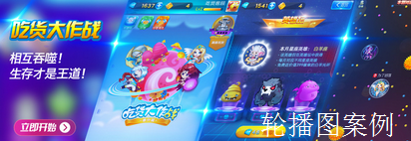
联运游戏接入及游戏资料、美术物料需求
游戏接入流程 | 游戏确认接入后，可优先提交以下信息，以确保对接工作顺利进行： 1.游戏名称：战歌 2.游戏地址： 3.回调地址： 我方运营人员收到反馈信息文档后，安排生成相应appid及secret提供测试环境对接使用； 测试环境调试完成后，双方均测试没有较大问题或者bug后申请接入正式环境（期间如若游戏相关信息有变，需要群内及时告知以进行调整），正式环境对接且测试通过后，游戏即可按照预定排期安排上线；
素材类型 | 素材位置 | 素材需求（像素） | 格式
图片需求 | 游戏小图icon | 200*200--需求1张 | jpg
 | 宣传推广图（或游戏截图） | 480*852--需求4张（竖版） 480*360--需求4张（横版） *根据游戏提供一版即可 | jpg
 | 矩形广告位（轮播图） | 640*480--需求1张 （需包含真实游戏界面） | jpg
 | banner广告位（轮播图） | 800*280--需求1张 （需包含真实游戏界面） | jpg
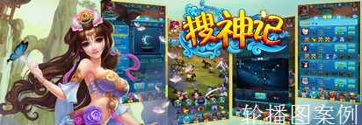
文字需求 | 游戏名称 | 战歌 | 无
 | 游戏类型 | 挂机类
 | 游戏横竖屏 | 竖屏
 | 游戏使用引擎 | BAMBOO引擎
 | 游戏简介 | 《魔兽》来袭，快来领取你的坐骑、战宠！为荣誉而战！
 | 游戏详情 | 【暑期挂机类H5手游全新巅峰之作】 《战歌》携精致细腻原画、传统与创新玩法正式开启，游戏中玩家可拥有炫酷坐骑和随身宠物共同击杀各种怪物来获取经验及装备，惊心刺激挑战个人Boss和世界Boss，获得珍贵宝箱，过程中最大程度上呈现一个原汁原味魔兽世界的同时加入了丰富装备培养系统、宠物系统、坐骑、爵位副本，试炼副本以及称号系统等，让玩家在休闲中回味最热血的记忆，激情战斗打造最璀璨的战歌世界。
 | 游戏版本号 | 当前版本号
 | 预热阶段软文 | 如果没有，可暂不提供
 | 游戏新手攻略 | 如果没有，可暂不提供

